E5.1
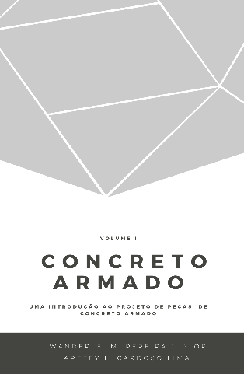
 |  |  | Concreto Armado |  | Volume I
 |  |  | Uma introdução ao projeto de peças de concreto armado
 |  |  | Prof. Wanderlei Malaquias Pereira Junior
 |  |  | Prof. Areffy Luiz Cardoso Lima
 |  |  | Legenda
 |  |  |  | Usuário inserir dados

Exercício Resolvido 5.1

Amostra | f_c (MPa) | m | f_ck,est (MPa ) | Ψ_6 | f_1 | f_ck,est >= f_1
1 | 27.50 | 4.00 | 26.77 | 0.95 | 26.13 | ok
2 | 28.30
3 | 28.60
4 | 29.50
5 | 30.10
6 | 30.20
7 | 30.20
8 | 30.40
9
10
11
12
13
14
15
16
17
18
19
20
21
22
23
24
25
27
28
29
30
31

